상품제안서
송월 호텔수건 롤리팝 180g 2매입 세트 | 상품코드: S39655

 |  |  |  |  |  |  | 02-713-8555 | www.synergygift.co.kr
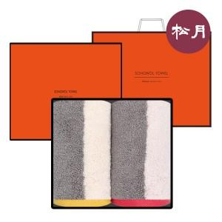

【상세/제작정보】 | <p><span style="font-size: 14pt;">※ 자수인쇄 디자인 난이도에 따라 비용 편차 발생 됩니다.</span><span style="font-size: 14pt;">​</span>​​</p>

【인쇄/포장옵션】 | 실크, 자수 / 포장지포장

【공급단가】 | 수량 | 50~ | 100~ | 500~ | 1,000~ | 2,000~
*VAT별도 | 단가 | 15,390원 | 15,150원 | 14,560원 | 14,200원 | 13,610원

【상품 URL】 | https://www.synergygift.co.kr:443/src/goods_detail.php?gdno=39655

